关系图
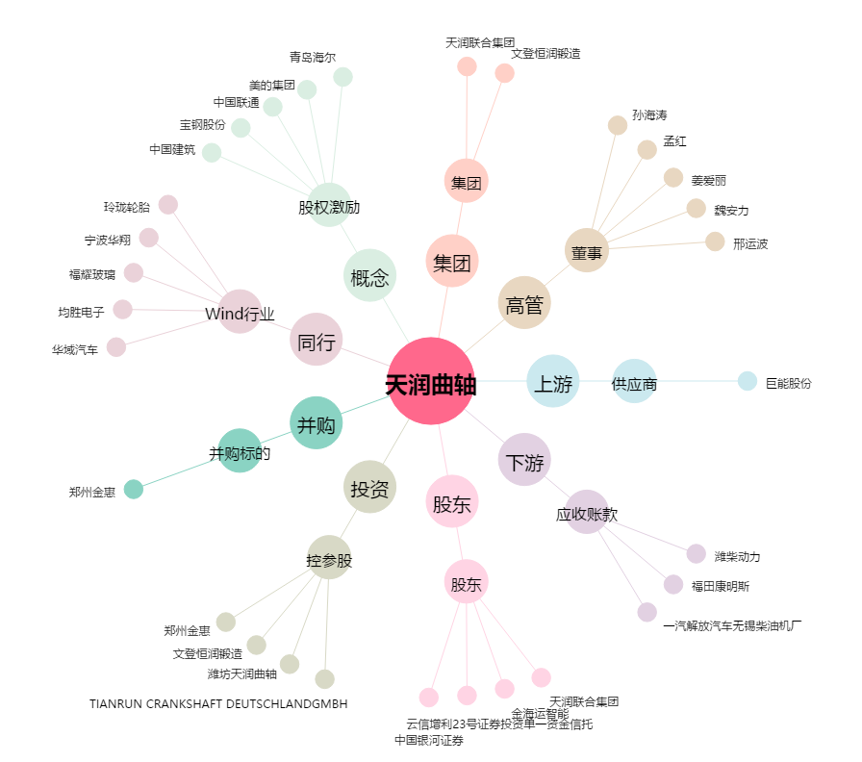
天润曲轴[002283.SZ] - 关系概览图

